異常處理
LINE | Layer | Defect | 型態 | 異常時處理方法 |  | 標準化 | 處理人員 | 附註
 |  |  |  | 成因 | 解決過程及方法
CNVR01 | BM | BM_P | 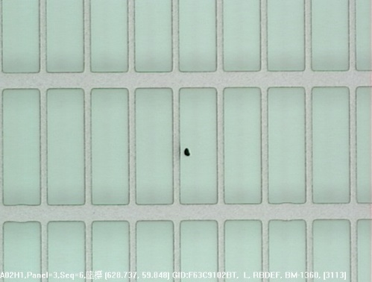 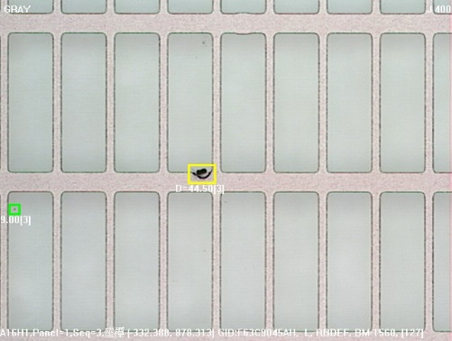 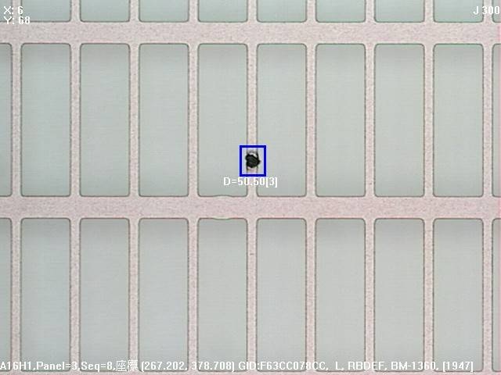 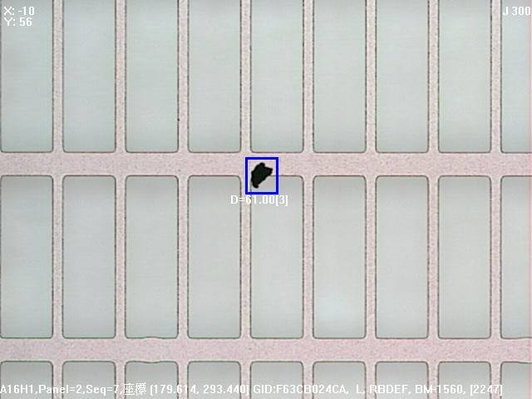 | CFCT 戰車輪有PARTICLE，在塗佈的過程中，會造成揚塵，因此BM_P會聚集在玻璃短邊 | 1. 下反轉片，發現怎麼轉，位置都不太會變，都是聚集在玻璃短邊 2. 看TYPE有2種，1種是塗佈前掉上去的，另一種是小顆顆粒在BM上面 3. 鹼洗PRCN => NG PM AK風刀 => NG PM IRCP和CFCT => NG PM ALIN => NG PM CV1、CV2 => NG PASS PRCN的BRUSH => 一開始有降低，但後來又NG 4. 目前最有效的方法，是PM VCD，檢查其FILTER的地方無並發現異常，但發現VCD上，有些PIN的底座有用貼紙貼著，但有些都已經開始有碎屑出來，PM後其良率會變好，且無聚集 5. 上述4的ACTION進行後，好了一陣子，又跑出平行玻璃短邊的BM_P，因此PM CFCT兩側戰車輪,有將靠IR那邊的戰車輪旁EXHAUSE孔洞關小一半,增大中央位置抽氣量並將兩側戰車輪噴膠，然後下IR反轉50片確認良率OK | 若有平行短邊聚集的BM_P，可以試著檢查VCD內部是否很髒，然後可以PM | 皆綸/銓緯/辰維/偉欽
CV1前反轉Map
CV1前反轉Map
IR反轉Map
CV2反轉Map
IR反轉Map
CV2反轉Map
PM VCD
PM 戰車輪

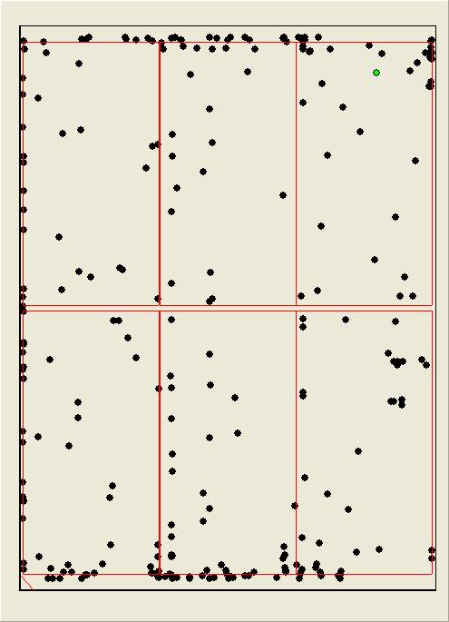
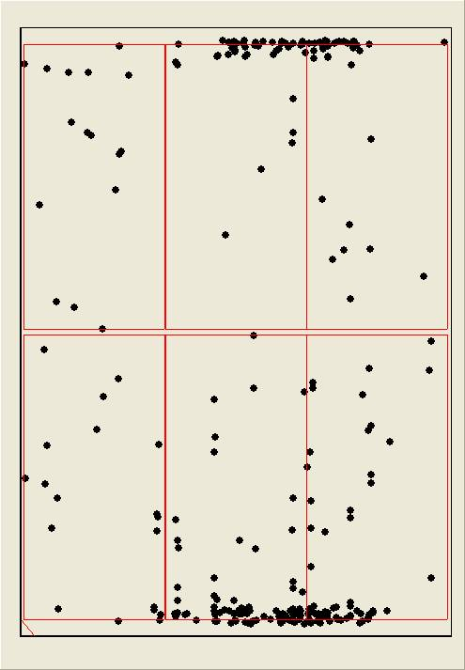
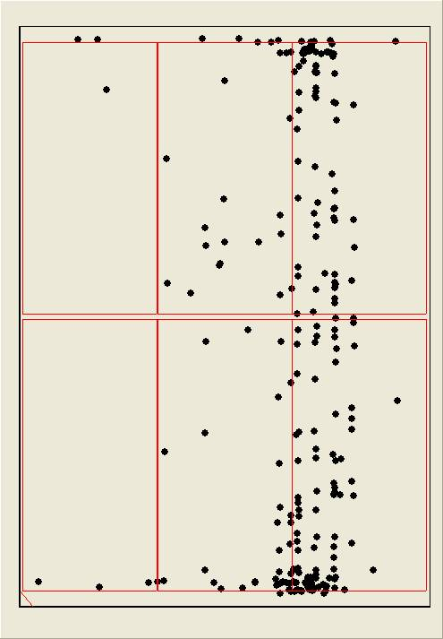
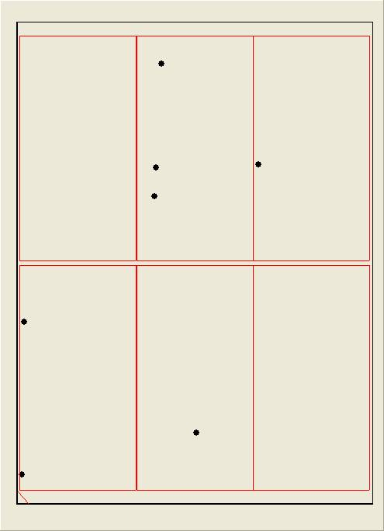

ACT 4. 提到VCD內部的PARTICLE來源

ACT 5. PM CFCT 戰車輪的部份

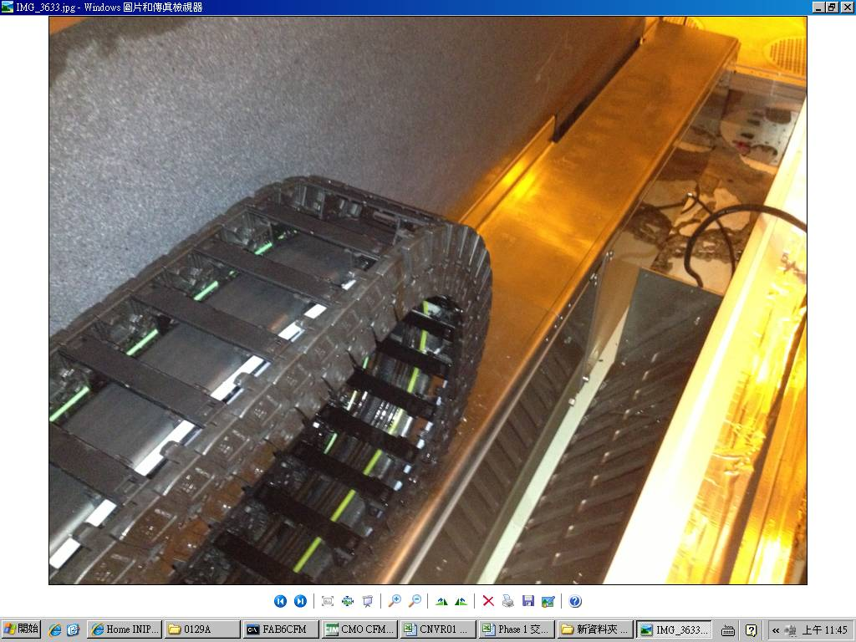
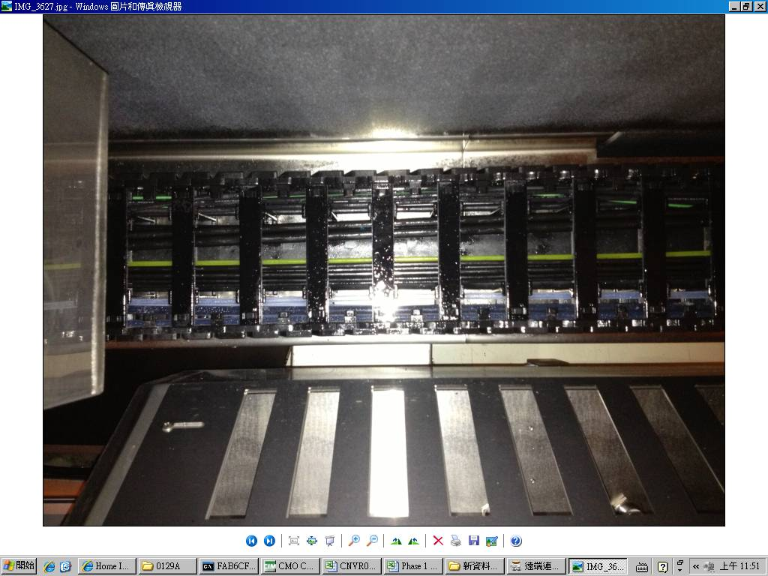
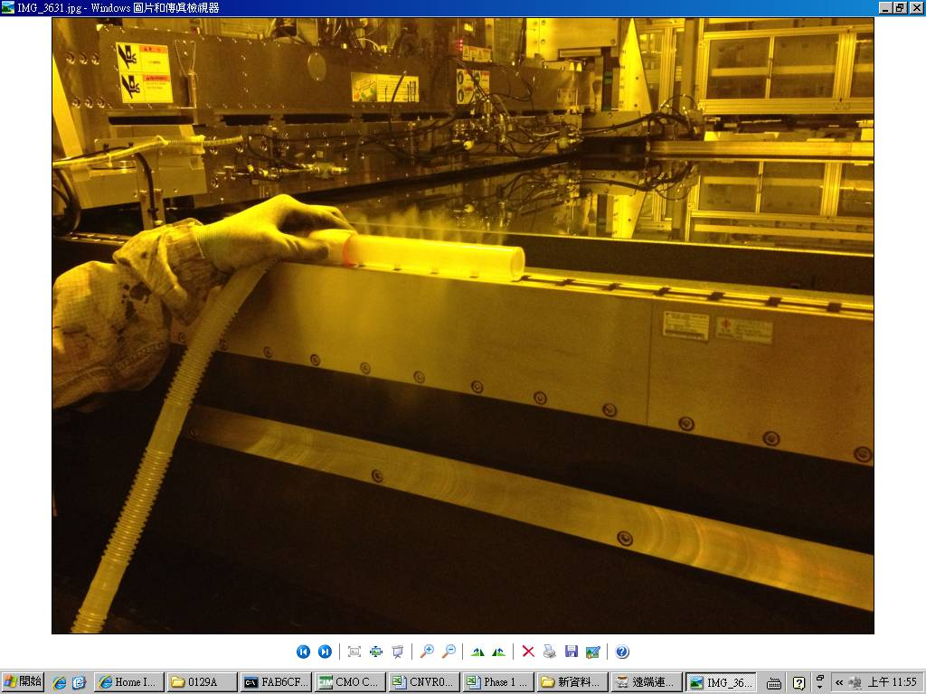

1. PM CFCT 戰車輪和下方的平台
2. PM 完畢後，將戰車輪噴膠
3. 噴膠完成後，將戰車輪旁EXHAUSE孔洞關小一半，增大中央位置抽氣量，然後用煙霧偵測器量測氣流是往外且往下，確認OK

處理過程(參考用)
左圖為將VCD 1、2的板子拆起來PM前的MAP
右圖為PM後的MAP
後來又跑出AD邊聚集，下IR反轉，還是有AD邊的聚集，後來PM CV2-3的培林和ROLLOR

MAP聚集玻璃兩邊短邊，發現有「工」字的聚集，靠近CD邊，停線確認PRCN和CFDV的BRUSH以及ROLLOR，無發現異物，因此下20片CV2反轉確認，結果位置不變，因此停線更換VCD的O-RING

更換WIPER座
下刮PRCN風刀
PM VCD1、2
更換WIPER並TEACHING

此為PM CFCT戰車輪之後，目前的點數

